Inscription Colmar Cup 2020
FORMULAIRE D'INSCRIPTION UNIQUEMENIT POUR LES CLUBS ETRANGERS !
REGISTRATION FORM ONLY FOR NO FRENCH CLUBS !
Dévellopé par Michael ILLINGER |  |  | Developed by Michael ILLINGER
 | Club |  |  | Team
 | Pays |  |  | Country
COLMAR CUP 2020
 | Chef d'équipe |  |  | Team manager
 | Email |  |  | Email

 | Facture Réservation repas |  |  | Invoice Meal reservation
 |  |  |  |  |  |  |  | Prix unitaire Unit price |  |  |  |  |  |  |  |  | Quantité Quantity |  |  |  |  |  |  |  | Montant Amount of money

 | Frais d'engagements Commitment fees |  |  |  |  |  |  | 18 € |  |  |  |  |  |  |  |  |  |  |  |  |  |  |  |  | 0 €

 | Repas du midi / offert pour les officiels Lunch / free for the referees |  |  |  |  |  |  | 12 € |  |  |  |  |  |  |  |  |  |  |  |  |  |  |  |  | 0 €

 | 1 juge par club engagé/2 à partir de 9 nageurs 1 referee for each team/2 if more than 8 swimmers |  |  |  |  |  |  |  |  |  |  |  |  |  |  |  |  |  |  |  |  |  |  |  | 0 €

 |  |  |  |  |  |  |  |  |  |  |  |  |  |  |  |  | TOTAL à payer |  |  |  |  |  |  |  | 0 €
Date limite d'inscription, le 2 Février 2020 par mail (n.koenig@wanadoo.fr).
Registration deadline, February 2, 2020 by email (n.koenig@wanadoo.fr).

 |  |  | POUR EFFECTUER LE PAIMENT, PAGE SUIVANT FOR PAYMENT, TO THE NEXT PAGE

 | FORMULAIRE D'INSCRIPTION UNIQUEMENT POUR LES CLUBS ETRANGERS !
 | REGISTRATION FORM ONLY FOR NO FRENCH CLUBS !

COLMAR CUP 2020
 | Club |  |  | Team |  |  | 0
 | Pays |  |  | Country |  |  | 0
 | Chef d'équipe |  |  | Team manager |  |  | 0
Indiquer votre temps d'engagement en minutes, seconde, et 100ème. Ou "NO" pour une non participation.
Indicate your time commitment in minutes, seconds, and 100th. Or "NO" for non-participation.
 | Individuel |  |  | Individual

 |  | Nom Name | Prénom Vorname | Date de naissance Birthday | Mail Email | Numéro de licence FFSS |  | 200m Obstacles Obstacles |  |  |  |  | 100m Bouée Tube Tow with fins |  |  |  |  | 100m Mannequin Palmes Carry fins fins |  |  |  |  | 100m Combiné Rescue Medley |  |  |  |  | 50m Mannequin Mannikin Carry
 |  | A remplir To fill |  |  |  |  |  | Min |  | Sec |  | 100ème | Min |  | Sec |  | 100ème | Min |  | Sec |  | 100ème | Min |  | Sec |  | 100ème | Min |  | Sec |  | 100ème
 | Ex | Exemple | Martine | 1990-02-01 | m.lifesaving@gmail.com | 10054HFN681724 |  | 02 | : | 20 | . | 02 | 01 | : | 20 | . | 75 | NO | : | NO | . | NO | NO | : | NO | . | NO | 00 | : | 40 | . | 45
 | 1 |  |  |  |  |  |  |  | : |  | . |  |  | : |  | . |  |  | : |  | . |  |  | : |  | . |  |  | : |  | . |  | FEMMES WOMEN
 | 2 |  |  |  |  |  |  |  | : |  | . |  |  | : |  | . |  |  | : |  | . |  |  | : |  | . |  |  | : |  | .
 | 3 |  |  |  |  |  |  |  | : |  | . |  |  | : |  | . |  |  | : |  | . |  |  | : |  | . |  |  | : |  | .
 | 4 |  |  |  |  |  |  |  | : |  | . |  |  | : |  | . |  |  | : |  | . |  |  | : |  | . |  |  | : |  | .
 | 5 |  |  |  |  |  |  |  | : |  | . |  |  | : |  | . |  |  | : |  | . |  |  | : |  | . |  |  | : |  | .
 | 6 |  |  |  |  |  |  |  | : |  | . |  |  | : |  | . |  |  | : |  | . |  |  | : |  | . |  |  | : |  | .
 | 7 |  |  |  |  |  |  |  | : |  | . |  |  | : |  | . |  |  | : |  | . |  |  | : |  | . |  |  | : |  | .
 | 8 |  |  |  |  |  |  |  | : |  | . |  |  | : |  | . |  |  | : |  | . |  |  | : |  | . |  |  | : |  | .

 | 1 |  |  |  |  |  |  |  | : |  | . |  |  | : |  | . |  |  | : |  | . |  |  | : |  | . |  |  | : |  | . |  | HOMMES MEN
 | 2 |  |  |  |  |  |  |  | : |  | . |  |  | : |  | . |  |  | : |  | . |  |  | : |  | . |  |  | : |  | .
 | 3 |  |  |  |  |  |  |  | : |  | . |  |  | : |  | . |  |  | : |  | . |  |  | : |  | . |  |  | : |  | .
 | 4 |  |  |  |  |  |  |  | : |  | . |  |  | : |  | . |  |  | : |  | . |  |  | : |  | . |  |  | : |  | .
 | 5 |  |  |  |  |  |  |  | : |  | . |  |  | : |  | . |  |  | : |  | . |  |  | : |  | . |  |  | : |  | .
 | 6 |  |  |  |  |  |  |  | : |  | . |  |  | : |  | . |  |  | : |  | . |  |  | : |  | . |  |  | : |  | .
 | 7 |  |  |  |  |  |  |  | : |  | . |  |  | : |  | . |  |  | : |  | . |  |  | : |  | . |  |  | : |  | .
 | 8 |  |  |  |  |  |  |  | : |  | . |  |  | : |  | . |  |  | : |  | . |  |  | : |  | . |  |  | : |  | .

 | 1 |  |  |  |  |  |  |  |  |  |  |  |  |  |  |  |  |  |  |  |  |  |  |  |  |  |  |  |  |  |  |  | OFFICIAL
 | 2
 | 3
 | 4

COLMAR CUP 2020
 | Club |  |  | Team |  |  | 0
 | Pays |  |  | Country |  |  | 0
 | Chef d'équipe |  |  | Team manager |  |  | 0
Date limite d'inscription, le 2 Février 2020 par mail.
Registration deadline, February 2, 2020 by email.
 | Relais |  |  | Relay

 |  |  |  | Nageur 1 |  |  | Nageur 2 |  |  |  |  |  |  |  | Nageur 3 |  |  |  |  |  |  | Nageur 4 |  |  |  |  |  | Temps d'engagement
 |  |  |  | Nom et Prénom des differents relayeurs (dans leur ordre durant l'épreuve) Name and Vorname of yours swimmers (same place during the event) |  |  |  |  |  |  |  |  |  |  |  |  |  |  |  |  |  |  |  |  |  |  |  | Min |  | Sec |  | 100ème
 |  | Relais Obstacles |  |  |  |  |  |  |  |  |  |  |  |  |  |  |  |  |  |  |  |  |  |  |  |  |  |  | : |  | . |  | FEMMES WOMEN
 |  | Relais Mannequin |  |  |  |  |  |  |  |  |  |  |  |  |  |  |  |  |  |  |  |  |  |  |  |  |  |  | : |  | .
 |  | Relais Bouée Tube |  |  |  |  |  |  |  |  |  |  |  |  |  |  |  |  |  |  |  |  |  |  |  |  |  |  | : |  | .
LES RELAIS MIXTES NE SONT PAS ACCEPTES
 |  | Relais Corde |  |  |  |  |  |  |  |  |  |  |  |  |  |  |  |  |  |  |  |  |  |  |  |  |  |  | : |  | .

 |  | Relais Obstacles |  |  |  |  |  |  |  |  |  |  |  |  |  |  |  |  |  |  |  |  |  |  |  |  |  |  | : |  | . |  | HOMMES MEN
 |  | Relais Mannequin |  |  |  |  |  |  |  |  |  |  |  |  |  |  |  |  |  |  |  |  |  |  |  |  |  |  | : |  | .
 |  | Relais Bouée Tube |  |  |  |  |  |  |  |  |  |  |  |  |  |  |  |  |  |  |  |  |  |  |  |  |  |  | : |  | .
 |  | Relais Corde |  |  |  |  |  |  |  |  |  |  |  |  |  |  |  |  |  |  |  |  |  |  |  |  |  |  | : |  | .

 |  | FORMULAIRE D'INSCRIPTION UNIQUEMENT POUR LES CLUBS ETRANGERS !
REGISTRATION FORM ONLY FOR NO FRENCH CLUBS !
 | Club |  |  | Team |  |  | 0
 | Pays |  |  | Country |  |  | 0
COLMAR CUP 2020
 | Chef d'équipe |  |  | Team manager |  |  | 0

 | Paiement |  |  | Payment

 | Paiement uniquement par virement bancaire
 | Payment only by bank transfer
 | Envoyer ce document au format Excel à: n.koenig@wanadoo.fr

 | Date limite d'inscription, le 2 Février 2020 par mail.
 | Registration deadline, February 2, 2020 by email.
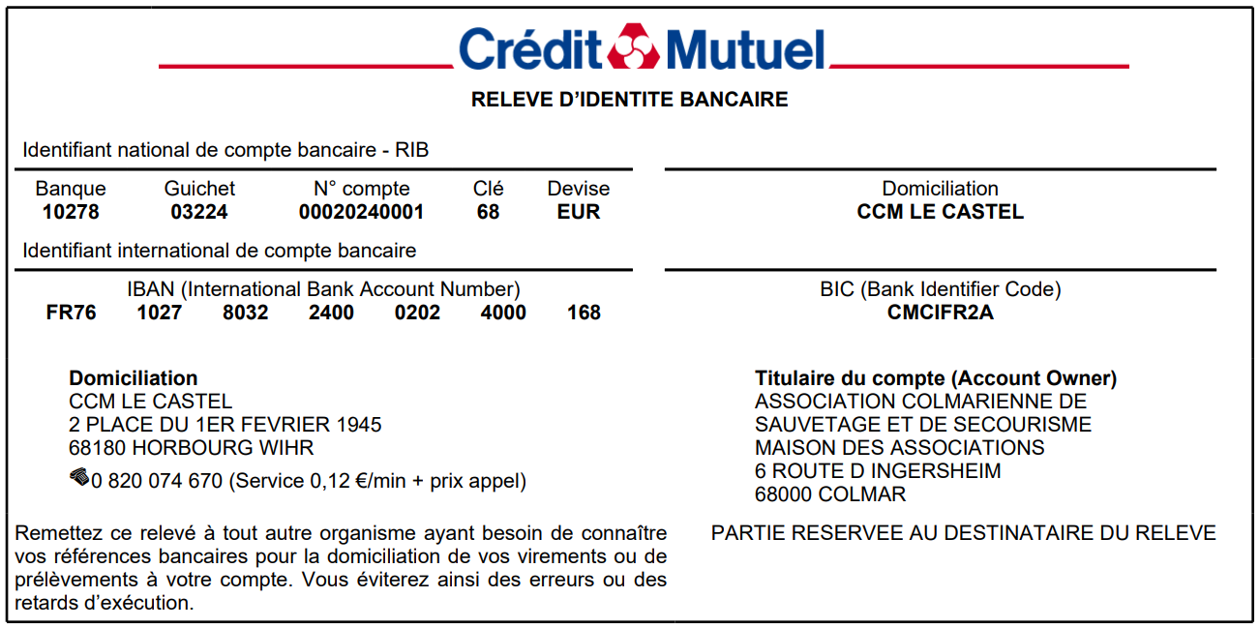
 |  | Inscriptions effectuée le :

 |  | Mode de paiement choisi :

 |  | Paiement :

 |  | Par : |  | Virement / Bank transfer

 | Cadre réservé à l'organisateur

